Sheet2
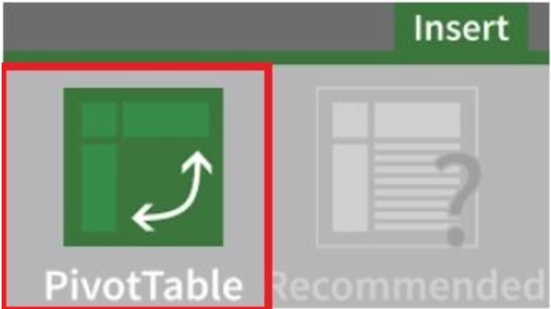

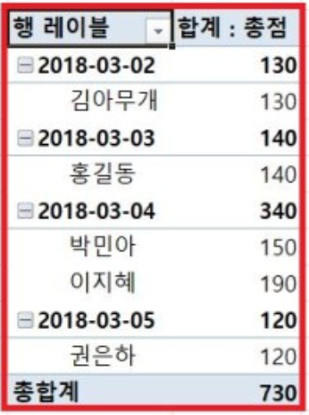
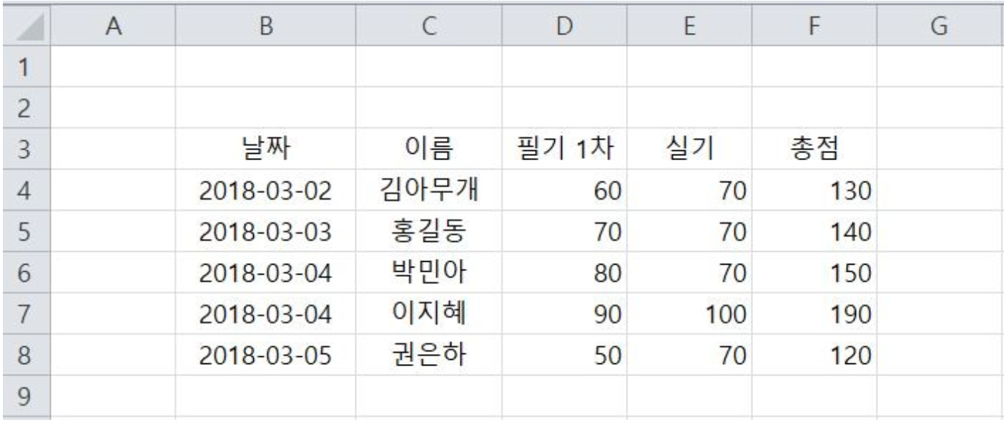

Sheet4
 |  | pivot

 |  | Data Frame

 |  | 이름 | 성별 | 반 | 점수 | 반등수 | 비고
 | 1 | 장동건 | 남 | A | 97 | 1등 | 수시
 | 2 | 김태희 | 여 | A | 88 | 2등 | 정시
 | 3 | 한예슬 | 여 | A | 78 | 3등 | 정시
 | 4 | 한효주 | 여 | B | 64 | 3등 | 수시
 | 5 | 원빈 | 남 | B | 84 | 2등 | 수시
 | 6 | 현빈 | 남 | B | 89 | 1등 | 수시
 | 7 | 차은우 | 남 | C | 87 | 3등 | 정시
 | 8 | 장원영 | 여 | C | 92 | 2등 | 정시
 | 9 | 유재석 | 남 | C | 99 | 1등 | 수시

 |  | Pivot
columns | 반등수 | 1등 | 2등 | 3등 |  | columns | 반등수 | 1등 | 2등 | 3등
index | 반 |  |  |  |  | index | 반 |  |  |  |  |  |  | 반등수 |  | 1등 | 2등 | 3등
 | A | 97 | 88 | 78 |  |  | A | 장동건 | 김태희 | 한예슬 |  |  |  | 성별 반
 | B | 89 | 84 | 64 |  |  | B | 현빈 | 원빈 | 한효주 |  |  |  | 남 | A
 | C | 99 | 92 | 87 |  |  | C | 유재석 | 장원영 | 차은우 |  |  |  |  | B
 |  |  |  |  |  |  |  |  |  |  |  |  |  |  | C
 | df1 = df1.pivot(values="점수",index=["반"],columns="반등수") |  |  |  |  |  | df1 = df1.pivot(values="이름",index="반",columns="반등수") |  |  |  |  |  |  | 여 | A
 |  |  |  |  |  |  |  |  |  |  |  |  |  |  | B
 |  |  |  |  |  |  |  |  |  |  |  |  |  |  | C
 |  | 미션 |  |  |  |  |  |  |  |  |  |  |  | df1 = df1.pivot(values="점수",index=["반","성별"],columns="반등수")

 |  |  | Machine | Country | Price | Brand | col = ['Machine','Country','Price','Brand'] data = [['TV','Korea',1000,'A'], ['TV','Japan',1300,'B'], ['TV','China',300,'C'], ['PC','Korea',2000,'A'], ['PC','Japan',3000,'E'], ['PC','China',450,'F']] df = pd.DataFrame(data=data, columns=col) print(df)
 |  | 0 | TV | Korea | 1000 | A
 |  | 1 | TV | Japan | 1300 | B
 |  | 2 | TV | China | 300 | C
 |  | 3 | PC | Korea | 2000 | A
 |  | 4 | PC | Janpan | 3000 | E
 |  | 5 | PC | China | 450 | F
 |  |  |  |  |  |  |  | Price |  |  | Brand

 | 1번 | Country | China | Japan | Korea | 2번 | Country | China | Japan | Korea | China | Japan | Korea
 |  | Machine |  |  |  |  | Machine
 |  | TV | 450 | 3000 | 2000 |  | TV | 1000 | 1300 | 300 | F | E | A
 |  | PC | 300 | 1300 | 1000 |  | PC | 2000 | 3000 | 450 | C | B | A

 |  | df=sns.load_dataset('diamonds') |  |  |  | 
 |  |  |  |  |  |  |  |  |  |  | 2) 다이아몬드의 Cut과Color 행인덱스/Clearity를 columns로 중위 가격 구하기
 |  | 1) 다이아몬드의 CUT과 Color상태에 따른 평균을 구하기 (피벗 테이블)

 |  | 2) 다이아몬드의 Cut과Color 행인덱스/Clearity를 columns로 중위 가격 구하기 넓어진 Clearity열을 행으로 넣기

 |  | 3) 다이아몬드의 Cut,Color에 따라 Price는 중위가격, 칼럼은 Clartity values = "Pircie" Carat은 합계로 따로 집계하기 aggfunc={"Price" :"median", "Carat" : "sum"}

 |  | cal_list = df.columns.tolist() n_list = df.describe().columns.tolist() tot = list(set(cal_list)-set(n_list)) print(df[tot].describe()) |  |  |  |  | 2) 다이아몬드의 Cut과Color 행인덱스/Clearity를 columns로 중위 가격 구하기 id_vars=[cut, color] 넓어진 Clearity열을 행으로 넣기 df=pd.pivot_table(index=["cut","color"],columns="clarity",values="Price", aggfunc="mean" df=df.reset_index() df.melt(id_vars=[cut, color],var_name="Clearity", value_name="C_value")

 |  |  |  |  |  |  |  | dx = dx.tolist())

Sheet3
 |  |  |  |  |  |  | Pivot Table
df.columns
df.index
 |  | Data Frame
 |  |  |  |  |  |  |  |  |  |  | columns | Index | values
 |  | 이름 | 성별 | 반 | 점수 | 반등수 | 비고 |  |  | 이름 | 성별 | 반 | 점수 | 반등수 | 비고 | import pandas as pd a1 = ['장동건', '김태희','한예슬', '한효주', '원빈', '현빈', '차은우', '장원영', '유재석'] a2 = ["남","여","여","여","남","남","여","남","여"] a3 = ["A","A","A","B","B","B","C","C","C"] a4 = [97, 88, 78, 64, 84, 89, 87, 92, 99] a5 = ["1등","2등","3등","3등","2등","1등","3등","2등","1등"] a6 = ["수시","정시","정시","수시","수시","수시","정시","정시","수시"] a7 = ['이름', '성별', '반', '점수', '반등수', '비고'] df = pd.DataFrame([a1, a2, a3, a4, a5, a6], index=a7, columns=list(range(1, 10))) df1 = df.T df1 = df1.pivot_table(values="점수",index="반",columns="성별",aggfunc="sum") print(df1)
 | 1 | 장동건 | 남 | A | 97 | 1등 | 수시 |  | 1 | 장동건 | 남 | A | 97 | 1등 | 수시
 | 2 | 김태희 | 여 | A | 88 | 2등 | 정시 |  | 2 | 김태희 | 여 | A | 88 | 2등 | 정시
 | 3 | 한예슬 | 여 | A | 78 | 3등 | 정시 |  | 3 | 한예슬 | 여 | A | 78 | 3등 | 정시
 | 4 | 한효주 | 여 | B | 64 | 3등 | 수시 |  | 4 | 한효주 | 여 | B | 64 | 3등 | 수시
 | 5 | 원빈 | 남 | B | 84 | 2등 | 수시 |  | 5 | 원빈 | 남 | B | 84 | 2등 | 수시
 | 6 | 현빈 | 남 | B | 89 | 1등 | 수시 |  | 6 | 현빈 | 남 | B | 89 | 1등 | 수시
 | 7 | 차은우 | 남 | B | 87 | 3등 | 정시 |  | 7 | 차은우 | 남 | B | 87 | 3등 | 정시
 | 8 | 장원영 | 여 | C | 92 | 2등 | 정시 |  | 8 | 장원영 | 여 | C | 92 | 2등 | 정시
 | 9 | 유재석 | 남 | C | 99 | 1등 | 수시 |  | 9 | 유재석 | 남 | C | 99 | 1등 | 수시

 |  |  |  |  |  |  |  |  | Pivot Table |  |  |  | Pivot Table
 |  |  |  |  |  |  |  | columns | 성별 | 남 | 여 |  | 성별 | 남 | 여
 |  |  |  |  |  |  |  | index | 반 |  |  |  | 반
 |  |  |  |  |  |  |  |  | A | 97 | 88,78 |  | A | mean | mean
 | 집계함수 (aggfunc) |  |  |  |  |  |  |  | B | 84,89,87 | 64 |  | B | mean | mean
 |  |  |  |  |  |  |  |  | C | 99 | 92 |  | C | mean | mean

 | 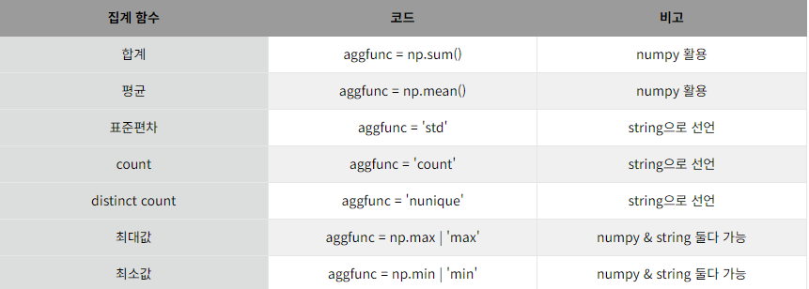

 |  |  |  |  |  |  |  |  | 멀티 인덱스를 통한 index지정 df.pivot_table(values="점수",index=["성별","반"],columns="비고",aggfunc=mean() |  |  |  | df1 = df1.pivot_table(values="점수",index=["반","성별"],columns="비고",aggfunc="mean")
 |  |  |  |  |  |  |  |  | 비고 |  | 수시 | 정시
 |  |  |  |  |  |  |  |  | 성별
 |  |  |  |  |  |  |  |  | 반
 |  |  |  |  |  |  |  |  | 남 | A | mean() | nan
 |  |  |  |  |  |  |  |  |  | B | mean() | nan
 |  |  |  |  |  |  |  |  |  | C
 |  |  |  |  |  |  |  |  | 여 | A
 |  |  |  |  |  |  |  |  |  | B
 |  |  |  |  |  |  |  |  |  | C

Sheet5
 |  | Melt

 |  | 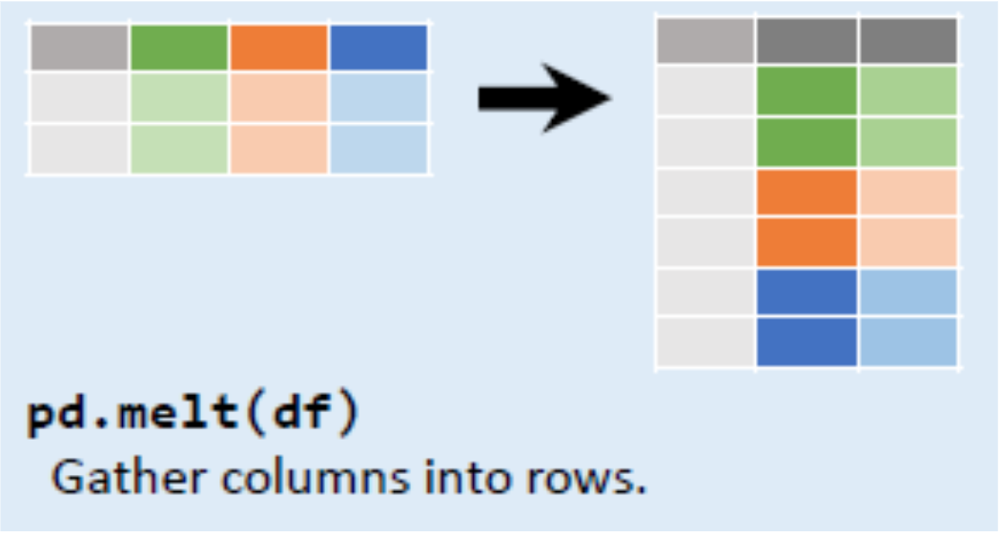

pandas.melt(frame, id_vars=None, value_vars=None, var_name=None, value_name='value', col_level=None, ignore_index=True)

 | id_vars="위치를 유지할 열" value_vars="가공할 열 이름" !id_vars에 지정한 열 외에 나머지 열을 모두 가공한다면 따로 지정할 필요x var_name= "가공되어 새로 만들어지는 열 이름" value_name="데이터 값 열 이름"

 | df=pd.DataFrame({'store':['Costco','Costco','Costco','Wal-Mart','Wal-Mart','Wal-Mart',"Sam's Club","Sam's Club","Sam's Club"], 'product':['Potato','Onion','Cucumber','Potato','Onion','Cucumber','Potato','Onion','Cucumber'], 'price':[3000,1600,2600,3200,1200,2100,2000,2300,3000], 'quantity':[25,31,57,32,36,21,46,25,9]}) print(df.melt(id_vars=['product','store'])) |  | 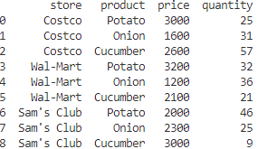

 | variable' 열의 값들로 쭉 나열되고, 'variable' 의 값에 따른 데이터들이 'value' 열에 나열

 | 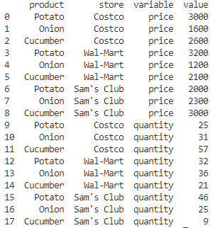

 | df.melt(id_vars=['product','store'],value_vars='quantity')

 | 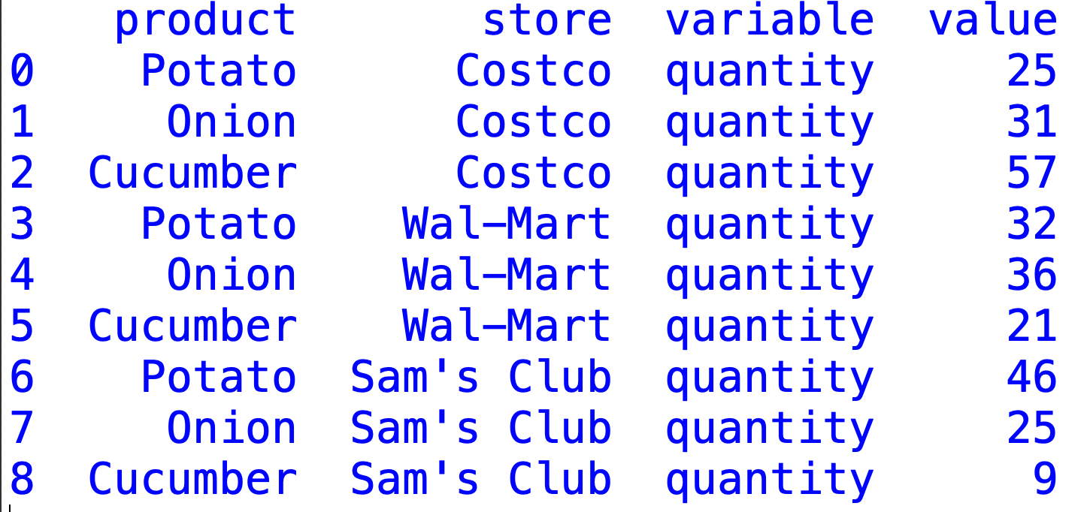

 | df.melt(id_vars=['product','store'], var_name='product_info',value_name='product_value')

 | 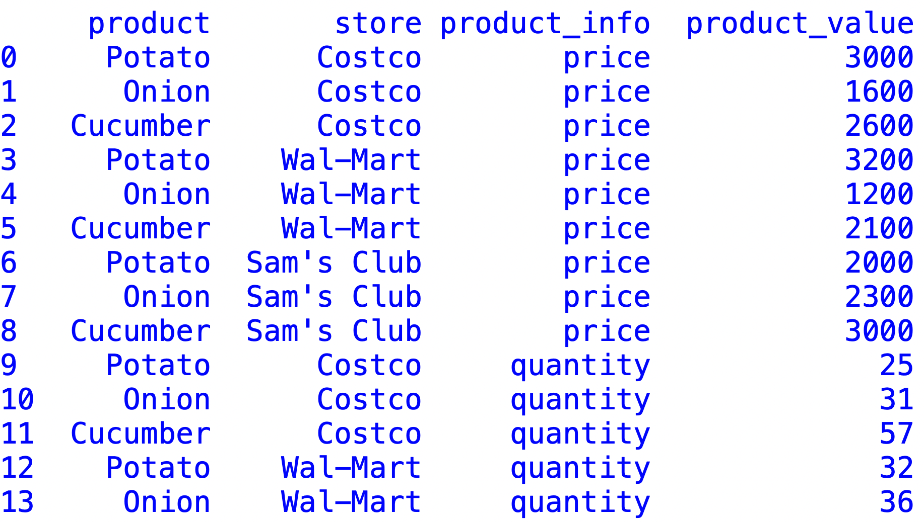

 | df = pd.read_csv("pew.csv") Religion열 : 종교 <$10k~Don't know/refues> 까지 소득 수준 열 각 종교 및 소득수준에 해당하는 사람들의 수를 카운트한 데이터

